Sheet1
X | Y
4705 | 71.19
6809 | 71.18
5000 | 71.73
8957 | 72.44
7999 | 70.65
5265 | 69.39
5990 | 70.64
6181 | 69.02
9975 | 70.67
7227 | 74.84
5258 | 80.47
7085 | 71.3
4927 | 71.12
3225 | 79.53
6184 | 70.77
6539 | 71.95
3022 | 74.77
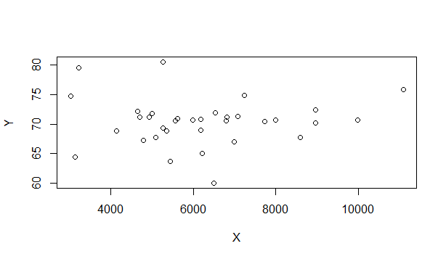
4784 | 67.3
3130 | 64.39
6984 | 66.98
7726 | 70.42
8952 | 70.17
11087 | 75.83
6796 | 70.56
4648 | 72.2
5349 | 68.88
5624 | 70.9
5557 | 70.61
8589 | 67.71
6217 | 65.1
4137 | 68.87
5084 | 67.76
5447 | 63.74
6497 | 60.06

